会东52
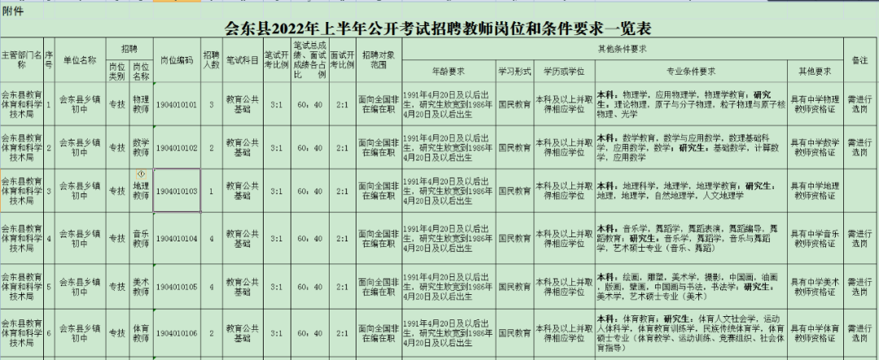

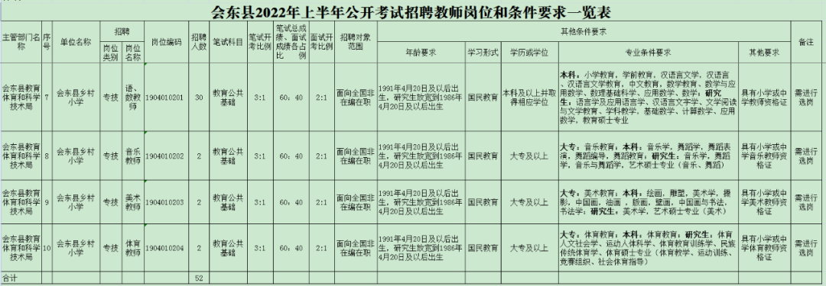

2022年特岗教师
附件1
2022年四川省特岗教师招聘岗位表
序号 | 所属市州 | 地区名称 | 是否乡村振兴重点帮扶县岗位 | 任教学段 | 任教科目 | 任教语言 | 需求人数 | 岗位编码
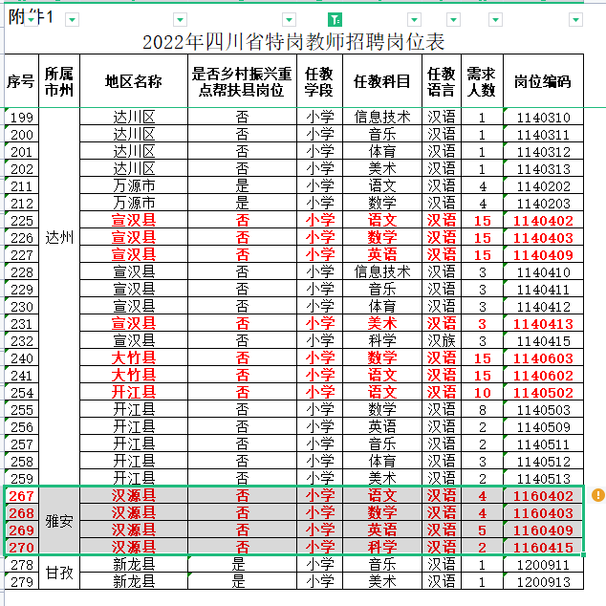
1 | 德阳 | 广汉市 | 否 | 小学 | 语文 | 汉语 | 8 | 1050202
2 |  | 广汉市 | 否 | 小学 | 数学 | 汉语 | 7 | 1050203
3 |  | 广汉市 | 否 | 初中 | 语文 | 汉语 | 3 | 2050202
4 |  | 广汉市 | 否 | 初中 | 数学 | 汉语 | 2 | 2050203
5 |  | 什邡市 | 否 | 初中 | 语文 | 汉语 | 2 | 2050302
6 |  | 什邡市 | 否 | 初中 | 数学 | 汉语 | 2 | 2050303
7 |  | 什邡市 | 否 | 初中 | 英语 | 汉语 | 2 | 2050309
8 |  | 什邡市 | 否 | 初中 | 道德与法治 | 汉语 | 1 | 2050301
9 |  | 什邡市 | 否 | 初中 | 体育 | 汉语 | 1 | 2050312
10 |  | 什邡市 | 否 | 小学 | 语文 | 汉语 | 4 | 1050302
11 |  | 什邡市 | 否 | 小学 | 数学 | 汉语 | 3 | 1050303
12 |  | 什邡市 | 否 | 小学 | 英语 | 汉语 | 1 | 1050309
13 |  | 什邡市 | 否 | 小学 | 音乐 | 汉语 | 1 | 1050311
14 |  | 什邡市 | 否 | 小学 | 体育 | 汉语 | 2 | 1050312
15 |  | 什邡市 | 否 | 小学 | 科学 | 汉语 | 1 | 1050315
16 |  | 罗江区 | 否 | 初中 | 英语 | 英语 | 2 | 2050609
17 |  | 罗江区 | 否 | 小学 | 语文 | 中文 | 2 | 1050602
18 |  | 罗江区 | 否 | 小学 | 数学 | 中文 | 2 | 1050603
19 | 绵阳 | 涪城区 | 否 | 初中 | 道德与法治 | 汉语 | 1 | 2060101
20 |  | 涪城区 | 否 | 初中 | 语文 | 汉语 | 4 | 2060102
21 |  | 涪城区 | 否 | 初中 | 数学 | 汉语 | 4 | 2060103
22 |  | 涪城区 | 否 | 初中 | 物理 | 汉语 | 2 | 2060104
23 |  | 涪城区 | 否 | 初中 | 化学 | 汉语 | 1 | 2060105
24 |  | 涪城区 | 否 | 初中 | 英语 | 汉语 | 1 | 2060109
25 |  | 涪城区 | 否 | 初中 | 体育 | 汉语 | 1 | 2060112
26 |  | 涪城区 | 否 | 小学 | 道德与法治 | 汉语 | 1 | 1060101
27 |  | 涪城区 | 否 | 小学 | 语文 | 汉语 | 5 | 1060102
28 |  | 涪城区 | 否 | 小学 | 数学 | 汉语 | 5 | 1060103
29 |  | 涪城区 | 否 | 小学 | 英语 | 汉语 | 1 | 1060109
30 |  | 涪城区 | 否 | 小学 | 信息技术 | 汉语 | 2 | 1060110
31 |  | 涪城区 | 否 | 小学 | 体育 | 汉语 | 2 | 1060112
32 |  | 游仙区 | 否 | 小学 | 语文 | 汉语 | 10 | 1060202
33 |  | 游仙区 | 否 | 小学 | 数学 | 汉语 | 10 | 1060203
34 |  | 江油市 | 否 | 初中 | 语文 | 汉语 | 2 | 2060302
35 |  | 江油市 | 否 | 初中 | 数学 | 汉语 | 4 | 2060303
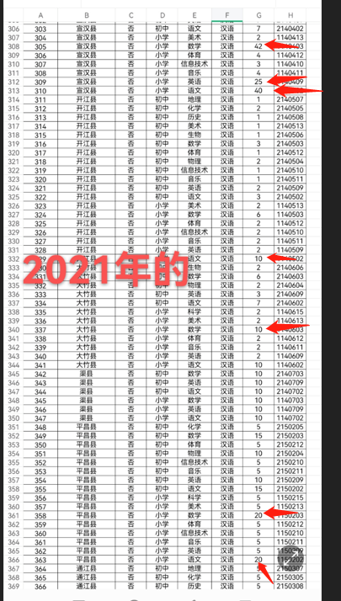
36 |  | 江油市 | 否 | 初中 | 物理 | 汉语 | 2 | 2060304
37 |  | 江油市 | 否 | 初中 | 英语 | 汉语 | 2 | 2060309
38 |  | 安州区 | 否 | 小学 | 语文 | 汉语 | 5 | 1060402
39 |  | 安州区 | 否 | 小学 | 数学 | 汉语 | 5 | 1060403
40 |  | 梓潼县 | 否 | 初中 | 音乐 | 汉语 | 2 | 2060511
41 |  | 梓潼县 | 否 | 初中 | 体育 | 汉语 | 2 | 2060512
42 |  | 梓潼县 | 否 | 小学 | 体育 | 汉语 | 1 | 1060512
43 |  | 梓潼县 | 否 | 小学 | 美术 | 汉语 | 1 | 1060513
44 |  | 平武县 | 否 | 初中 | 语文 | 汉语 | 1 | 2060602
45 |  | 平武县 | 否 | 初中 | 数学 | 汉语 | 2 | 2060603
46 |  | 平武县 | 否 | 初中 | 物理 | 汉语 | 1 | 2060604
47 |  | 平武县 | 否 | 初中 | 化学 | 汉语 | 2 | 2060605
48 |  | 平武县 | 否 | 初中 | 英语 | 汉语 | 1 | 2060609
49 |  | 平武县 | 否 | 初中 | 音乐 | 汉语 | 1 | 2060611
50 |  | 平武县 | 否 | 小学 | 英语 | 汉语 | 1 | 1060609
51 |  | 平武县 | 否 | 小学 | 音乐 | 汉语 | 1 | 1060611
52 |  | 三台县 | 否 | 初中 | 语文 | 汉语 | 5 | 2060802
53 |  | 三台县 | 否 | 初中 | 数学 | 汉语 | 5 | 2060803
54 |  | 三台县 | 否 | 初中 | 英语 | 汉语 | 4 | 2060809
55 |  | 三台县 | 否 | 初中 | 音乐 | 汉语 | 2 | 2060811
56 |  | 三台县 | 否 | 初中 | 体育 | 汉语 | 1 | 2060812
57 |  | 三台县 | 否 | 小学 | 语文 | 汉语 | 3 | 1060802
58 |  | 三台县 | 否 | 小学 | 数学 | 汉语 | 3 | 1060803
59 |  | 三台县 | 否 | 小学 | 英语 | 汉语 | 4 | 1060809
60 |  | 三台县 | 否 | 小学 | 音乐 | 汉语 | 2 | 1060811
61 |  | 三台县 | 否 | 小学 | 体育 | 汉语 | 1 | 1060812
62 |  | 盐亭县 | 否 | 初中 | 语文 | 汉语 | 3 | 2060902
63 |  | 盐亭县 | 否 | 初中 | 数学 | 汉语 | 3 | 2060903
64 |  | 盐亭县 | 否 | 初中 | 物理 | 汉语 | 2 | 2060904
65 |  | 盐亭县 | 否 | 初中 | 化学 | 汉语 | 2 | 2060905
66 |  | 盐亭县 | 否 | 初中 | 英语 | 汉语 | 2 | 2060909
67 |  | 盐亭县 | 否 | 小学 | 语文 | 汉语 | 3 | 1060902
68 |  | 盐亭县 | 否 | 小学 | 数学 | 汉语 | 3 | 1060903
69 |  | 盐亭县 | 否 | 小学 | 英语 | 汉语 | 2 | 1060909
70 |  | 北川羌族自治县 | 否 | 初中 | 道德与法治 | 汉语 | 1 | 2060701
71 |  | 北川羌族自治县 | 否 | 初中 | 生物 | 汉语 | 1 | 2060706
72 |  | 北川羌族自治县 | 否 | 初中 | 地理 | 汉语 | 1 | 2060707
73 |  | 北川羌族自治县 | 否 | 初中 | 历史 | 汉语 | 1 | 2060708
74 |  | 北川羌族自治县 | 否 | 小学 | 语文 | 汉语 | 2 | 1060702
75 |  | 北川羌族自治县 | 否 | 小学 | 数学 | 汉语 | 2 | 1060703
76 |  | 北川羌族自治县 | 否 | 小学 | 英语 | 汉语 | 2 | 1060709
77 | 广元 | 剑阁县 | 否 | 初中 | 道德与法治 | 汉语 | 1 | 2070401
78 |  | 剑阁县 | 否 | 初中 | 语文 | 汉语 | 5 | 2070402
79 |  | 剑阁县 | 否 | 初中 | 数学 | 汉语 | 4 | 2070403
80 |  | 剑阁县 | 否 | 初中 | 化学 | 汉语 | 2 | 2070405
81 |  | 剑阁县 | 否 | 初中 | 生物 | 汉语 | 1 | 2070406
82 |  | 剑阁县 | 否 | 初中 | 地理 | 汉语 | 1 | 2070407
83 |  | 剑阁县 | 否 | 初中 | 历史 | 汉语 | 1 | 2070408
84 |  | 剑阁县 | 否 | 初中 | 英语 | 汉语 | 2 | 2070409
85 |  | 剑阁县 | 否 | 初中 | 体育 | 汉语 | 2 | 2070412
86 |  | 剑阁县 | 否 | 初中 | 美术 | 汉语 | 1 | 2070413
87 |  | 剑阁县 | 否 | 小学 | 道德与法治 | 汉语 | 3 | 1070401
88 |  | 剑阁县 | 否 | 小学 | 语文 | 汉语 | 7 | 1070402
89 |  | 剑阁县 | 否 | 小学 | 数学 | 汉语 | 8 | 1070403
90 |  | 剑阁县 | 否 | 小学 | 英语 | 汉语 | 2 | 1070409
91 |  | 剑阁县 | 否 | 小学 | 信息技术 | 汉语 | 1 | 1070410
92 |  | 剑阁县 | 否 | 小学 | 音乐 | 汉语 | 2 | 1070411
93 |  | 剑阁县 | 否 | 小学 | 体育 | 汉语 | 4 | 1070412
94 |  | 剑阁县 | 否 | 小学 | 美术 | 汉语 | 2 | 1070413
95 |  | 剑阁县 | 否 | 小学 | 科学 | 汉语 | 1 | 1070415
96 |  | 旺苍县 | 否 | 初中 | 道德与法治 | 汉语 | 1 | 2070501
97 |  | 旺苍县 | 否 | 初中 | 语文 | 汉语 | 2 | 2070502
98 |  | 旺苍县 | 否 | 初中 | 数学 | 汉语 | 2 | 2070503
99 |  | 旺苍县 | 否 | 初中 | 物理 | 汉语 | 1 | 2070504
100 |  | 旺苍县 | 否 | 初中 | 化学 | 汉语 | 1 | 2070505
101 |  | 旺苍县 | 否 | 初中 | 英语 | 汉语 | 1 | 2070509
102 |  | 旺苍县 | 否 | 小学 | 道德与法治 | 汉语 | 1 | 1070501
103 |  | 旺苍县 | 否 | 小学 | 语文 | 汉语 | 4 | 1070502
104 |  | 旺苍县 | 否 | 小学 | 数学 | 汉语 | 4 | 1070503
105 |  | 旺苍县 | 否 | 小学 | 英语 | 汉语 | 1 | 1070509
106 |  | 旺苍县 | 否 | 小学 | 体育 | 汉语 | 2 | 1070512
107 |  | 朝天区 | 否 | 小学 | 语文 | 汉语 | 5 | 1070302
108 |  | 朝天区 | 否 | 小学 | 数学 | 汉语 | 5 | 1070303
109 |  | 朝天区 | 否 | 小学 | 英语 | 汉语 | 3 | 1070309
110 |  | 朝天区 | 否 | 小学 | 美术 | 汉语 | 2 | 1070313
111 |  | 苍溪县 | 否 | 小学 | 道德与法治 | 汉语 | 3 | 1070701
112 |  | 苍溪县 | 否 | 小学 | 语文 | 汉语 | 10 | 1070702
113 |  | 苍溪县 | 否 | 小学 | 数学 | 汉语 | 15 | 1070703
114 |  | 苍溪县 | 否 | 小学 | 英语 | 汉语 | 5 | 1070709
115 |  | 苍溪县 | 否 | 小学 | 音乐 | 汉语 | 3 | 1070711
116 |  | 苍溪县 | 否 | 小学 | 体育 | 汉语 | 3 | 1070712
117 |  | 苍溪县 | 否 | 初中 | 道德与法治 | 汉语 | 2 | 2070701
118 |  | 苍溪县 | 否 | 初中 | 语文 | 汉语 | 5 | 2070702
119 |  | 苍溪县 | 否 | 初中 | 数学 | 汉语 | 10 | 2070703
120 |  | 苍溪县 | 否 | 初中 | 英语 | 汉语 | 5 | 2070709
121 |  | 苍溪县 | 否 | 初中 | 音乐 | 汉语 | 2 | 2070711
122 |  | 苍溪县 | 否 | 初中 | 体育 | 汉语 | 2 | 2070712
123 |  | 苍溪县 | 否 | 初中 | 物理 | 汉语 | 5 | 2070704
124 |  | 利州区 | 否 | 小学 | 语文 | 汉语 | 10 | 1070102
125 |  | 利州区 | 否 | 小学 | 数学 | 汉语 | 7 | 1070103
126 |  | 利州区 | 否 | 小学 | 音乐 | 汉语 | 1 | 1070111
127 |  | 利州区 | 否 | 小学 | 体育 | 汉语 | 1 | 1070112
128 |  | 利州区 | 否 | 小学 | 信息技术 | 汉语 | 1 | 1070110
129 |  | 利州区 | 否 | 初中 | 历史 | 汉语 | 2 | 2070108
130 |  | 利州区 | 否 | 初中 | 美术 | 汉语 | 1 | 2070113
131 |  | 利州区 | 否 | 初中 | 道德与法治 | 汉语 | 2 | 2070101
132 |  | 利州区 | 否 | 初中 | 数学 | 汉语 | 2 | 2070103
133 |  | 利州区 | 否 | 初中 | 语文 | 汉语 | 3 | 2070102
134 | 乐山 | 峨边彝族自治县 | 是 | 初中 | 语文 | 汉语 | 1 | 2101002
135 |  | 峨边彝族自治县 | 是 | 初中 | 数学 | 汉语 | 1 | 2101003
136 |  | 峨边彝族自治县 | 是 | 初中 | 化学 | 汉语 | 1 | 2101005
137 |  | 峨边彝族自治县 | 是 | 初中 | 生物 | 汉语 | 1 | 2101006
138 |  | 峨边彝族自治县 | 是 | 初中 | 地理 | 汉语 | 1 | 2101007
139 |  | 峨边彝族自治县 | 是 | 初中 | 历史 | 汉语 | 1 | 2101008
140 |  | 峨边彝族自治县 | 是 | 初中 | 英语 | 汉语 | 2 | 2101009
141 |  | 峨边彝族自治县 | 是 | 小学 | 语文 | 汉语 | 2 | 1101002
142 |  | 峨边彝族自治县 | 是 | 小学 | 数学 | 汉语 | 2 | 1101003
143 |  | 峨边彝族自治县 | 是 | 小学 | 英语 | 汉语 | 3 | 1101009
144 | 宜宾 | 高县 | 否 | 初中 | 道德与法治 | 汉语 | 8 | 2120601
145 |  | 高县 | 否 | 初中 | 语文 | 汉语 | 3 | 2120602
146 |  | 高县 | 否 | 初中 | 数学 | 汉语 | 4 | 2120603
147 |  | 高县 | 否 | 小学 | 道德与法治 | 汉语 | 5 | 1120601
148 |  | 高县 | 否 | 小学 | 数学 | 汉语 | 5 | 1120603
149 |  | 高县 | 否 | 小学 | 语文 | 汉语 | 5 | 1120602
150 |  | 珙县 | 否 | 初中 | 语文 | 汉语 | 2 | 2120802
151 |  | 珙县 | 否 | 初中 | 数学 | 汉语 | 2 | 2120803
152 |  | 珙县 | 否 | 初中 | 音乐 | 汉语 | 1 | 2120811
153 |  | 珙县 | 否 | 初中 | 体育 | 汉语 | 1 | 2120812
154 |  | 珙县 | 否 | 初中 | 美术 | 汉语 | 1 | 2120813
155 |  | 屏山县 | 否 | 初中 | 语文 | 汉语 | 2 | 2121002
156 |  | 屏山县 | 否 | 初中 | 数学 | 汉语 | 2 | 2121003
157 |  | 屏山县 | 否 | 初中 | 物理 | 汉语 | 2 | 2121004
158 |  | 屏山县 | 否 | 初中 | 生物 | 汉语 | 2 | 2121006
159 |  | 屏山县 | 否 | 初中 | 音乐 | 汉语 | 2 | 2121011
160 |  | 屏山县 | 否 | 初中 | 体育 | 汉语 | 2 | 2121012
161 |  | 屏山县 | 否 | 初中 | 美术 | 汉语 | 2 | 2121013
162 |  | 屏山县 | 否 | 小学 | 语文 | 汉语 | 7 | 1121002
163 |  | 屏山县 | 否 | 小学 | 数学 | 汉语 | 6 | 1121003
164 |  | 屏山县 | 否 | 小学 | 英语 | 汉语 | 4 | 1121009
165 |  | 屏山县 | 否 | 小学 | 信息技术 | 汉语 | 2 | 1121010
166 |  | 屏山县 | 否 | 小学 | 音乐 | 汉语 | 2 | 1121011
167 |  | 屏山县 | 否 | 小学 | 体育 | 汉语 | 3 | 1121012
168 |  | 屏山县 | 否 | 小学 | 美术 | 汉语 | 2 | 1121013
169 | 达州 | 通川区 | 否 | 初中 | 语文 | 汉语 | 3 | 2140102
170 |  | 通川区 | 否 | 初中 | 数学 | 汉语 | 3 | 2140103
171 |  | 通川区 | 否 | 初中 | 英语 | 汉语 | 3 | 2140109
172 |  | 通川区 | 否 | 初中 | 物理 | 汉语 | 3 | 2140104
173 |  | 通川区 | 否 | 初中 | 化学 | 汉语 | 3 | 2140105
174 |  | 通川区 | 否 | 初中 | 生物 | 汉语 | 2 | 2140106
175 |  | 通川区 | 否 | 初中 | 地理 | 汉语 | 1 | 2140107
176 |  | 通川区 | 否 | 初中 | 历史 | 汉语 | 1 | 2140108
177 |  | 通川区 | 否 | 初中 | 道德与法治 | 汉语 | 1 | 2140101
178 |  | 通川区 | 否 | 初中 | 体育 | 汉语 | 2 | 2140112
179 |  | 通川区 | 否 | 小学 | 语文 | 汉语 | 2 | 1140102
180 |  | 通川区 | 否 | 小学 | 数学 | 汉语 | 1 | 1140103
181 |  | 通川区 | 否 | 小学 | 音乐 | 汉语 | 2 | 1140111
182 |  | 通川区 | 否 | 小学 | 体育 | 汉语 | 3 | 1140112
183 |  | 达川区 | 否 | 初中 | 道德与法治 | 汉语 | 1 | 2140301
184 |  | 达川区 | 否 | 初中 | 语文 | 汉语 | 4 | 2140302
185 |  | 达川区 | 否 | 初中 | 数学 | 汉语 | 3 | 2140303
186 |  | 达川区 | 否 | 初中 | 物理 | 汉语 | 2 | 2140304
187 |  | 达川区 | 否 | 初中 | 化学 | 汉语 | 1 | 2140305
188 |  | 达川区 | 否 | 初中 | 生物 | 汉语 | 1 | 2140306
189 |  | 达川区 | 否 | 初中 | 地理 | 汉语 | 1 | 2140307
190 |  | 达川区 | 否 | 初中 | 历史 | 汉语 | 1 | 2140308
191 |  | 达川区 | 否 | 初中 | 英语 | 汉语 | 2 | 2140309
192 |  | 达川区 | 否 | 初中 | 信息技术 | 汉语 | 1 | 2140310
193 |  | 达川区 | 否 | 初中 | 音乐 | 汉语 | 1 | 2140311
194 |  | 达川区 | 否 | 初中 | 体育 | 汉语 | 1 | 2140312
195 |  | 达川区 | 否 | 初中 | 美术 | 汉语 | 1 | 2140313
196 |  | 达川区 | 否 | 小学 | 语文 | 汉语 | 7 | 1140302
197 |  | 达川区 | 否 | 小学 | 数学 | 汉语 | 7 | 1140303
198 |  | 达川区 | 否 | 小学 | 英语 | 汉语 | 2 | 1140309
199 |  | 达川区 | 否 | 小学 | 信息技术 | 汉语 | 1 | 1140310
200 |  | 达川区 | 否 | 小学 | 音乐 | 汉语 | 1 | 1140311
201 |  | 达川区 | 否 | 小学 | 体育 | 汉语 | 1 | 1140312
202 |  | 达川区 | 否 | 小学 | 美术 | 汉语 | 1 | 1140313
203 |  | 万源市 | 是 | 初中 | 道德与法治 | 汉语 | 2 | 2140201
204 |  | 万源市 | 是 | 初中 | 语文 | 汉语 | 2 | 2140202
205 |  | 万源市 | 是 | 初中 | 数学 | 汉语 | 2 | 2140203
206 |  | 万源市 | 是 | 初中 | 英语 | 汉语 | 2 | 2140209
207 |  | 万源市 | 是 | 初中 | 物理 | 汉语 | 1 | 2140204
208 |  | 万源市 | 是 | 初中 | 化学 | 汉语 | 1 | 2140205
209 |  | 万源市 | 是 | 初中 | 生物 | 汉语 | 1 | 2140206
210 |  | 万源市 | 是 | 初中 | 地理 | 汉语 | 1 | 2140207
211 |  | 万源市 | 是 | 小学 | 语文 | 汉语 | 4 | 1140202
212 |  | 万源市 | 是 | 小学 | 数学 | 汉语 | 4 | 1140203
213 |  | 宣汉县 | 否 | 初中 | 道德与法治 | 汉语 | 2 | 2140401
214 |  | 宣汉县 | 否 | 初中 | 语文 | 汉语 | 3 | 2140402
215 |  | 宣汉县 | 否 | 初中 | 数学 | 汉语 | 6 | 2140403
216 |  | 宣汉县 | 否 | 初中 | 物理 | 汉语 | 3 | 2140404
217 |  | 宣汉县 | 否 | 初中 | 化学 | 汉语 | 3 | 2140405
218 |  | 宣汉县 | 否 | 初中 | 生物 | 汉语 | 3 | 2140406
...

